Sheet1
X | Y | X | Y | X | Y | X | Y | X | Y | X | Y |  | X | Y | X | Y | X | Y | X | Y | X | Y | X | Y

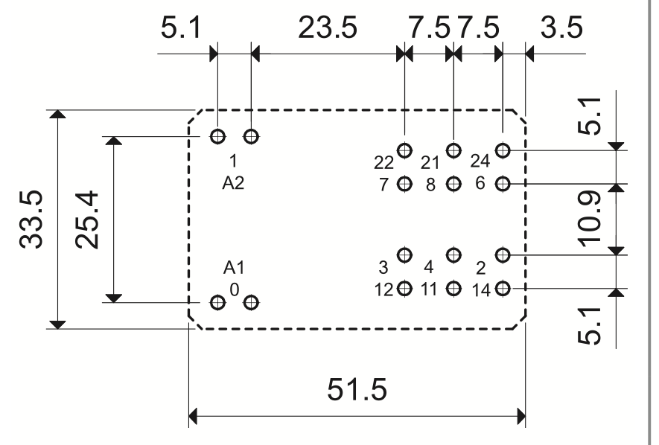
 |  |  |  |  |  |  |  |  |  | 23.55 | -30.7 | - | Footprint Reference (F.Silkscreen)
 |  | F.Courtyard
 |  | -4.65 | -29.7 |  |  |  |  |  |  |  |  |  |  |  |  |  |  |  |  |  |  |  | 47.35 | -29.7
 |  |  |  | F.Silkscreen
 |  |  |  | -4.5 | -29.55 |  |  |  |  |  |  |  |  |  |  |  |  |  |  |  | 47.2 | -29.55
 |  |  |  |  |  | F.Fab
 |  |  |  |  |  | -4.4 | -29.45 |  |  |  |  |  |  |  |  |  |  |  | 47.1 | -29.45

 |  |  |  |  |  |  |  | A1 - 0 |  |  |  |  | 12 |  | 11 |  | 14
 |  |  |  |  |  |  |  | 0 | -25.4 | 5.1 | -25.4 |  | 28.6 | -23.25 | 36.1 | -23.25 | 43.6 | -23.25
 |  |  |  |  |  |  |  |  |  |  |  |  | 3 |  | 4 |  | 2
 |  |  |  |  |  |  |  |  |  |  |  |  | 28.6 | -18.15 | 36.1 | -18.15 | 43.6 | -18.15

 |  |  |  |  |  |  |  |  |  | 23.55 | -12.7 | - | Footprint Reference (F.Fab)

-4.74 | -0.61 |  |  |  |  |  |  |  |  |  |  |  | 7 |  | 8 |  | 6
 |  |  |  |  |  |  |  |  |  |  |  |  | 28.6 | -7.25 | 36.1 | -7.25 | 43.6 | -7.25
 |  |  |  |  |  |  |  | A2 - 1 |  |  |  |  | 22 |  | 21 |  | 24
 |  |  |  |  |  |  |  | 0 | 0 | 5.1 | 0 |  | 28.6 | -2.15 | 36.1 | -2.15 | 43.6 | -2.15

 |  |  |  |  |  | -4.4 | 4.05 |  |  |  |  |  |  |  |  |  |  |  | 47.1 | 4.05

 |  |  |  | -4.5 | 4.15 |  |  |  |  |  |  |  |  |  |  |  |  |  |  |  | 47.2 | 4.15

 |  | -4.65 | 4.3 |  |  |  |  |  |  |  |  |  |  |  |  |  |  |  |  |  |  |  | 47.35 | 4.3

-4.74 | 4.39 |  |  |  |  | 0.26 | 4.39 |  |  | 23.55 | 5.3 | - | Footprint Value (F.Fab)
F.Silkscreen and F.Fab

